Deckblatt
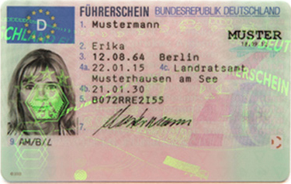
Kraftfahrt- Bundesamt

Fahrerlaubnisse (FE)
Fahrerlaubnisprüfungen
Jahr 2020

FE 7

